GRAPHS
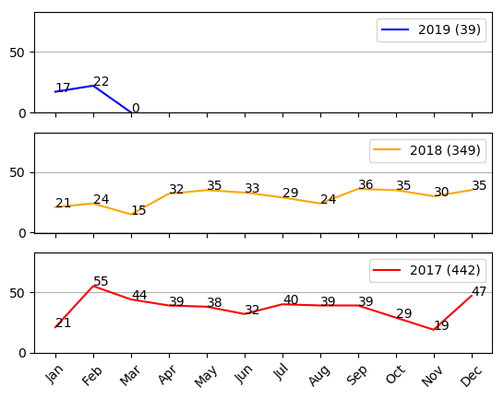
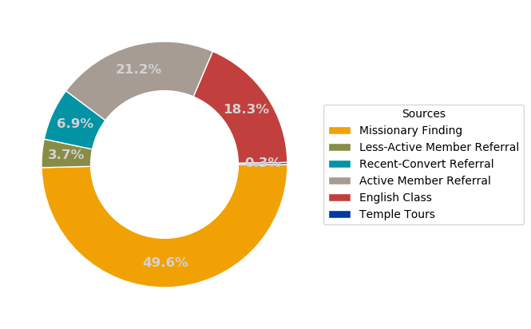
January 27, 2019 Mission Report
Key Indicators 主要指標

 | Baptized and Confirmed 已經接受洗禮和證實的朋友 | Baptismal Dates 訂下洗禮日期的朋友

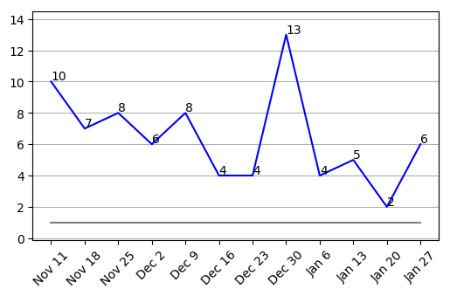
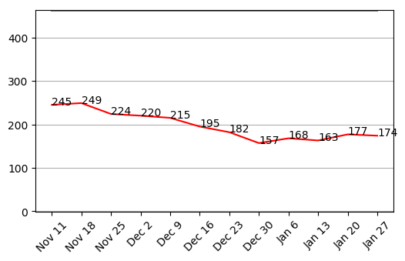

 | Sacrament Meeting 出席聖餐聚會的朋友 | New Friends 新朋友

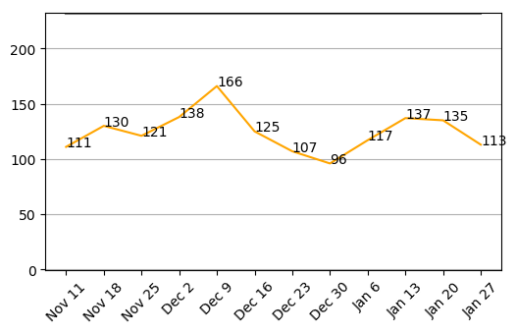
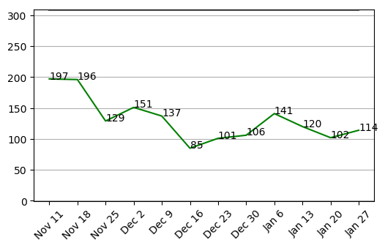

Convert Baptisms 歸信者洗禮

